Feuil1
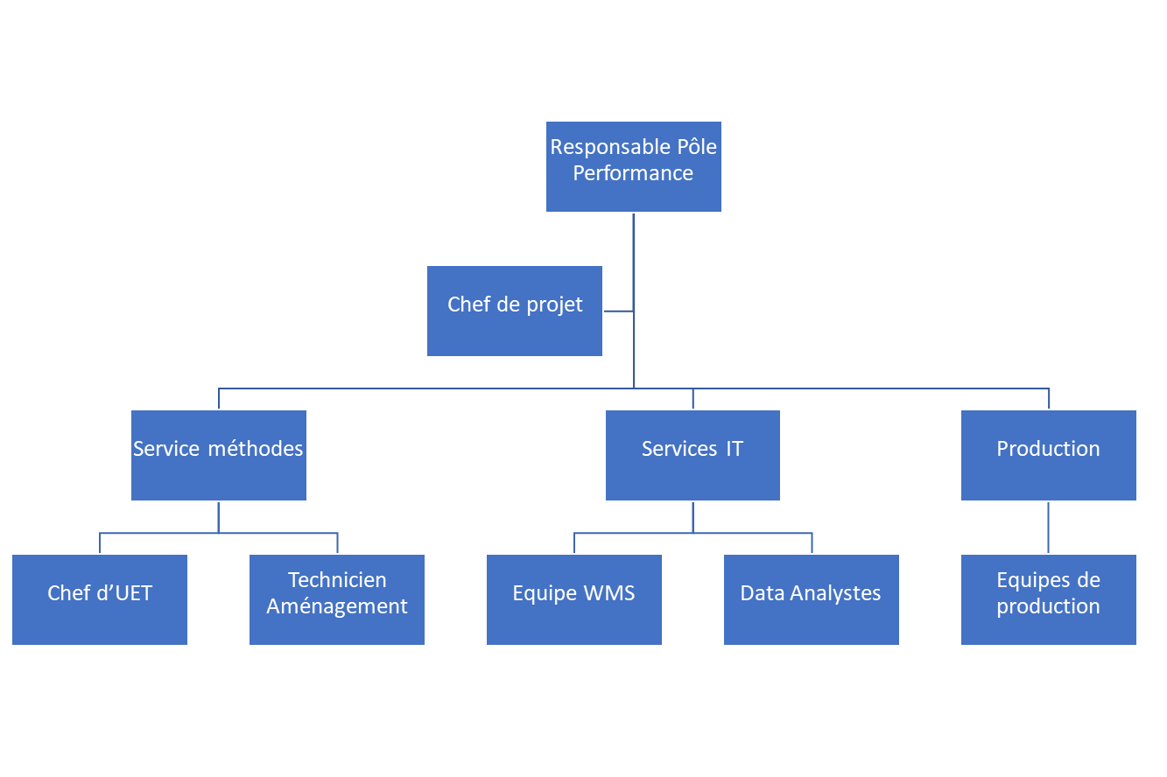
Parties prenantes | Maquette des responsables

 | Ressource | Qui ? | Fonctions clées
 | Chargée d'affaires | Sabor Adam | Pilotage projet Coordination entre les parties prenantes
 | Responsables Pôle Performance | Paul Dos Santos | -Approbation des choix -Validation des décisions
 | Service 1 | Nom prénom
 | Service 2 | Nom prénom
 | Champions Manhattan | Nom prénom | Support informatique Modification et test de config (cas échéant)
 | Service 3 | Nom prénom
 | Service 4 … | Nom prénom
 | …

